Evidence
Test Evidence — ภาพ SAP MD04 เทียบ Dashboard MD04
material ละ 2 ภาพ · ต้องใช้ material และ plant เดียวกัน ถ่ายให้เห็นคอลัมน์ Date / MRP element / Receipt-Reqmt / Available Qty

1. PERB01-JP-CT-28

E01 — หน้า SAP — Stock/Requirements List (MD04)
⬇ วางภาพที่นี่
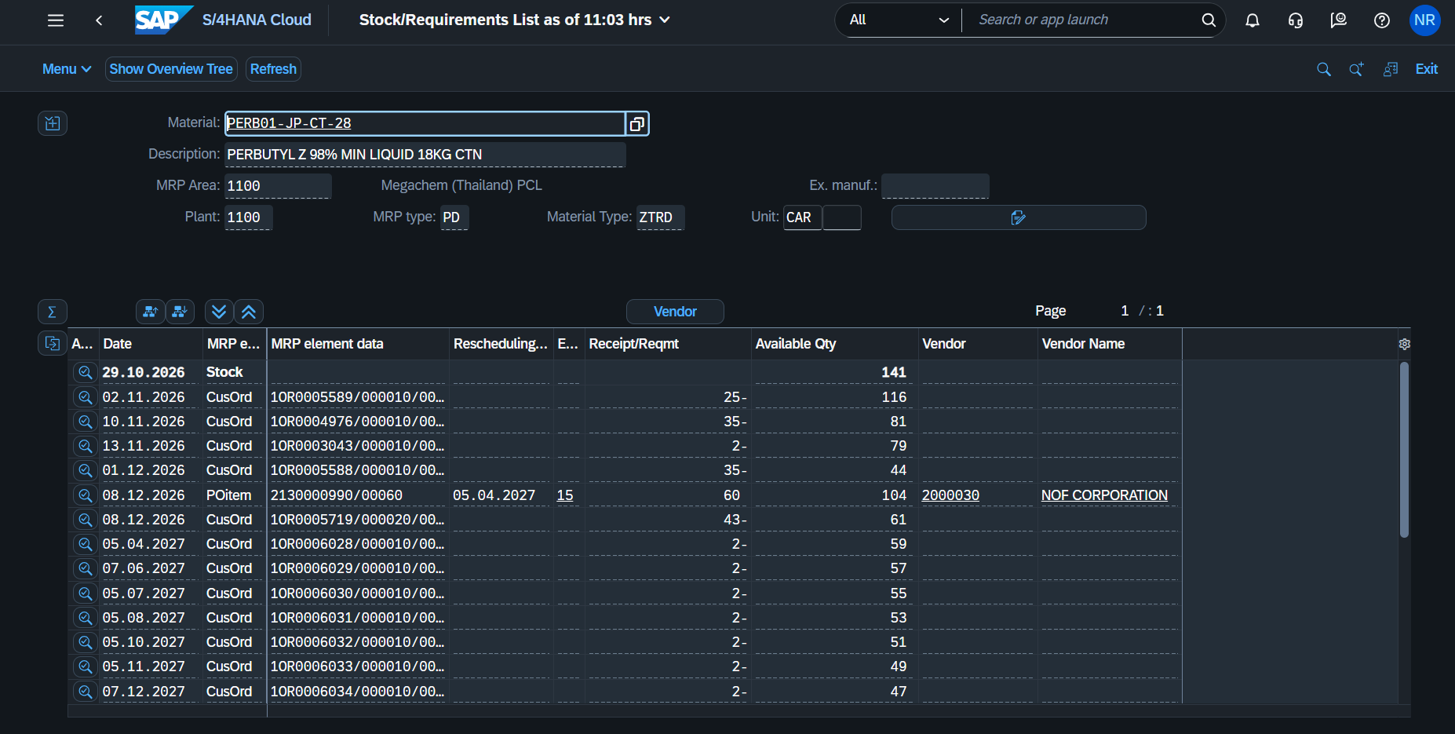

E02 — หน้า Dashboard — แท็บ Requirements (MD04)
⬇ วางภาพที่นี่
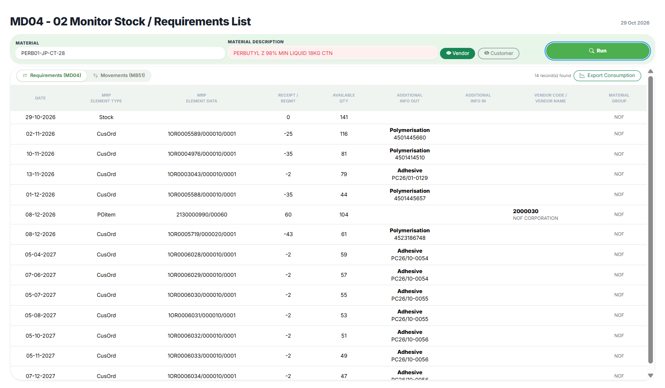

2. DAGS01-JP-DR-17

E03 — หน้า SAP — Stock/Requirements List (MD04)
⬇ วางภาพที่นี่
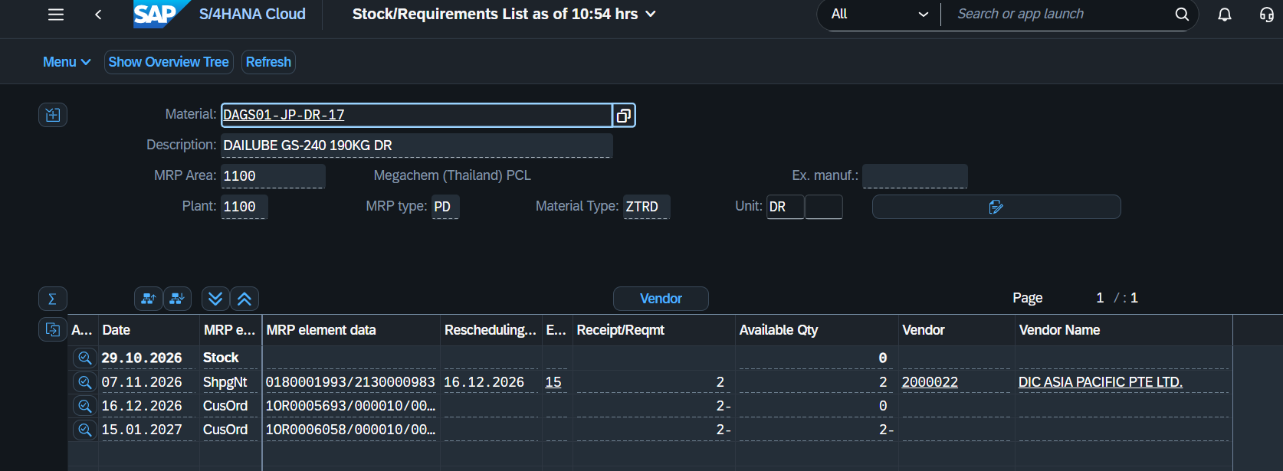

E04 — หน้า Dashboard — แท็บ Requirements (MD04)
⬇ วางภาพที่นี่

3. MEME01-JP-DR-01

E05 — หน้า SAP — Stock/Requirements List (MD04)
⬇ วางภาพที่นี่
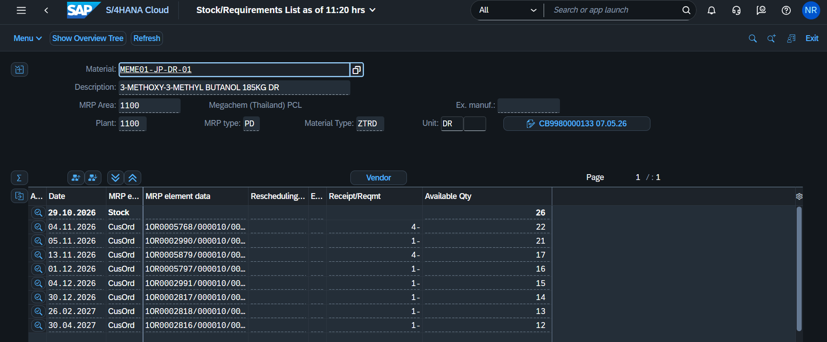

E06 — หน้า Dashboard — แท็บ Requirements (MD04)
⬇ วางภาพที่นี่
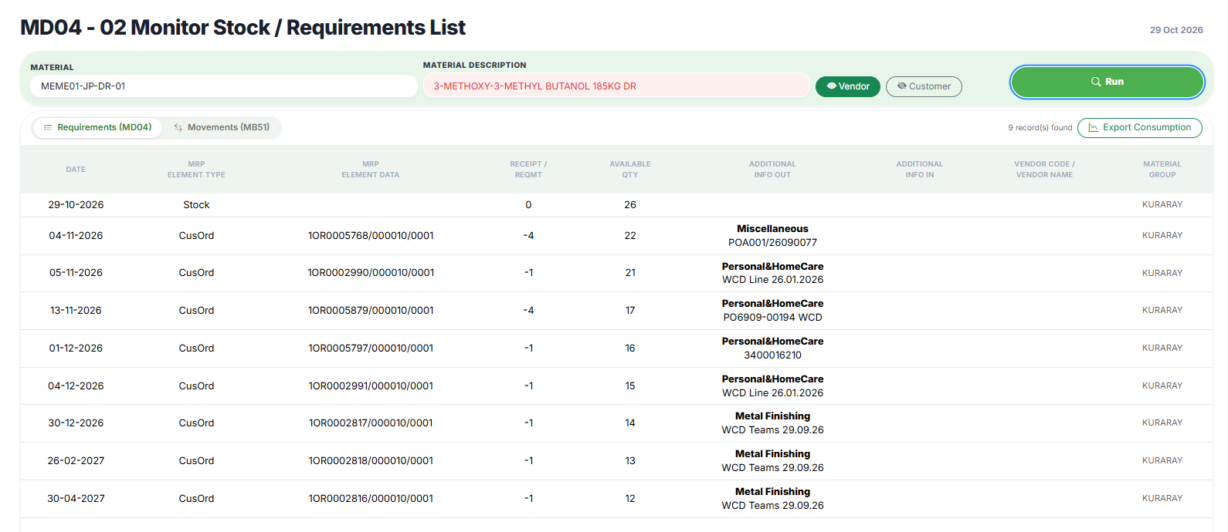

4. CAAL02-CN-BG-01

E07 — หน้า SAP — Stock/Requirements List (MD04)
⬇ วางภาพที่นี่
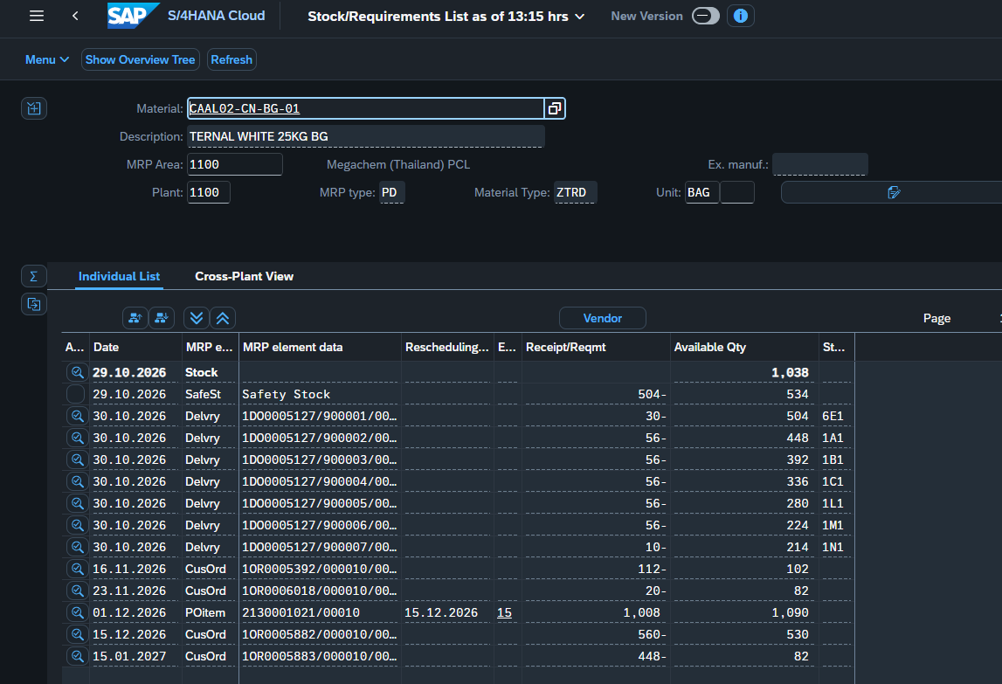

E08 — หน้า Dashboard — แท็บ Requirements (MD04)
⬇ วางภาพที่นี่
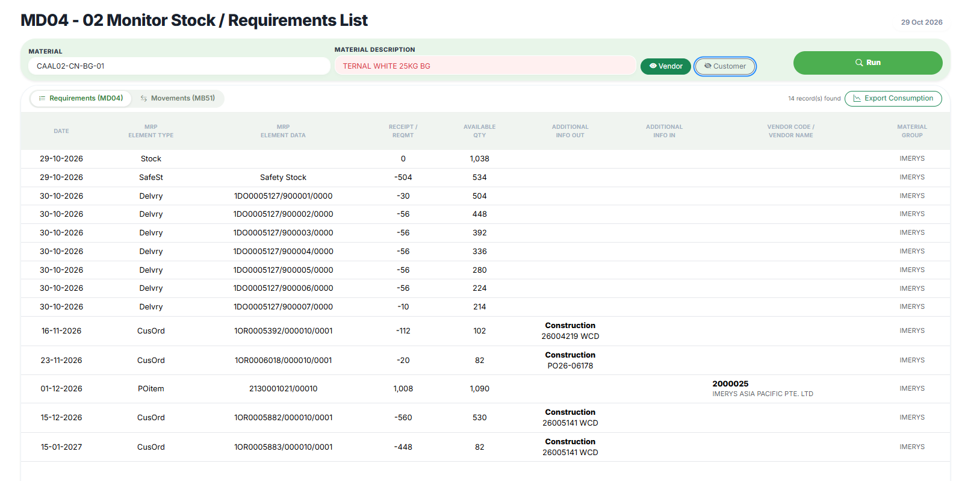

5. ETHE05-JP-DR-01

E09 — หน้า SAP — Stock/Requirements List (MD04)
⬇ วางภาพที่นี่

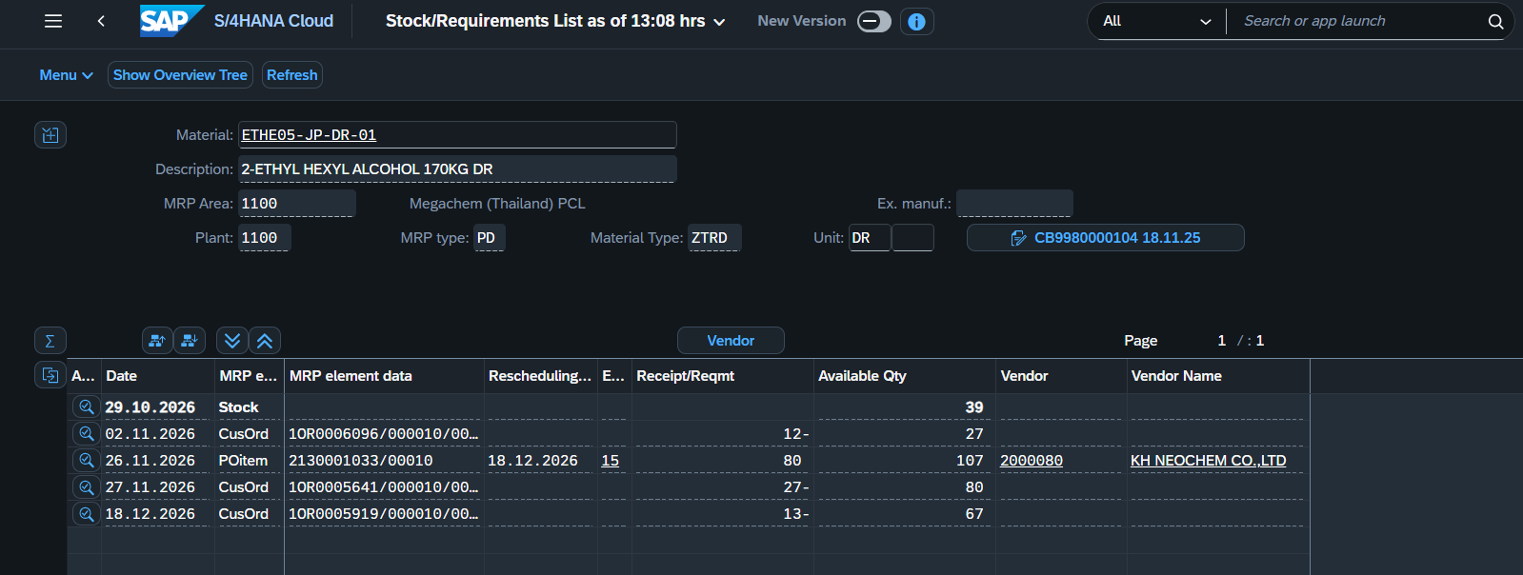

E10 — หน้า Dashboard — แท็บ Requirements (MD04)
⬇ วางภาพที่นี่

6. DIET05-US-DR-05

E11 — หน้า SAP — Stock/Requirements List (MD04)
⬇ วางภาพที่นี่

E12 — หน้า Dashboard — แท็บ Requirements (MD04)
⬇ วางภาพที่นี่

7. MEET01-JP-DR-03

E13 — หน้า SAP — Stock/Requirements List (MD04)
⬇ วางภาพที่นี่
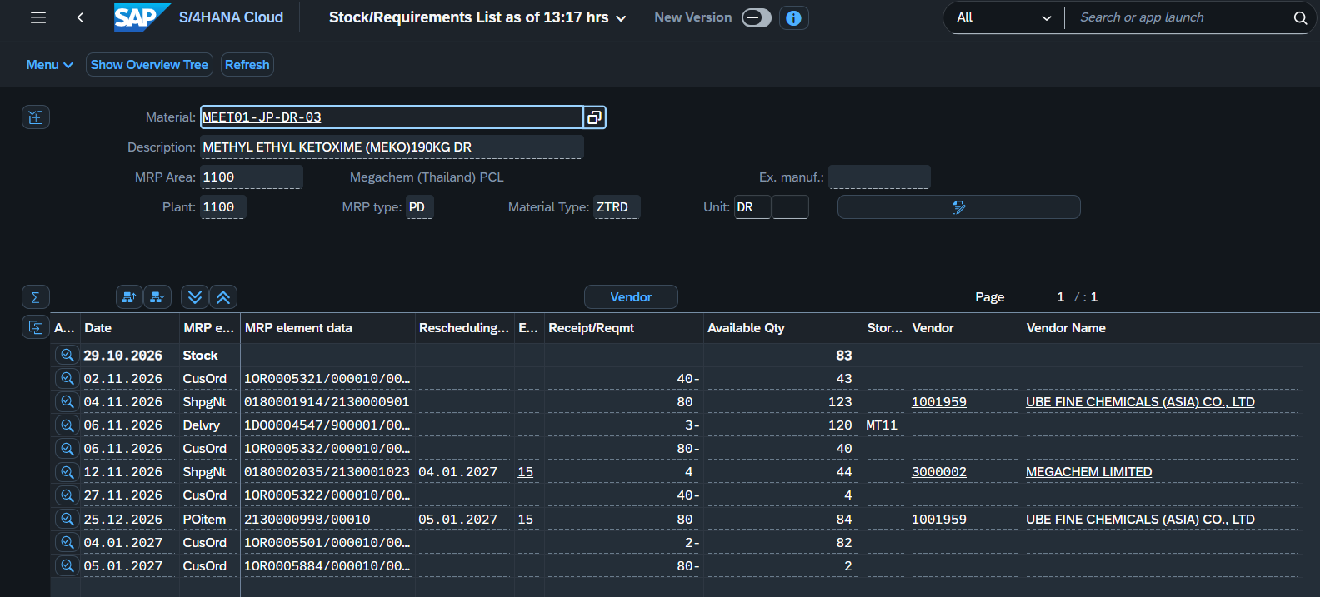

E14 — หน้า Dashboard — แท็บ Requirements (MD04)
⬇ วางภาพที่นี่
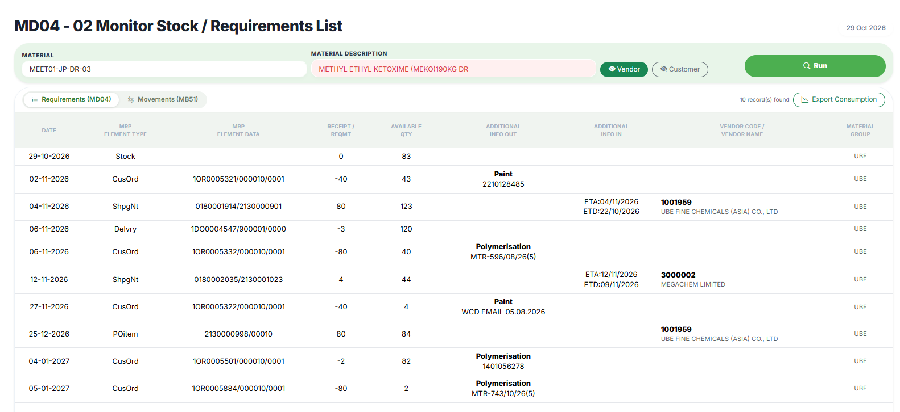

8. SOCA02-DE-BT-02

E15 — หน้า SAP — Stock/Requirements List (MD04)
⬇ วางภาพที่นี่
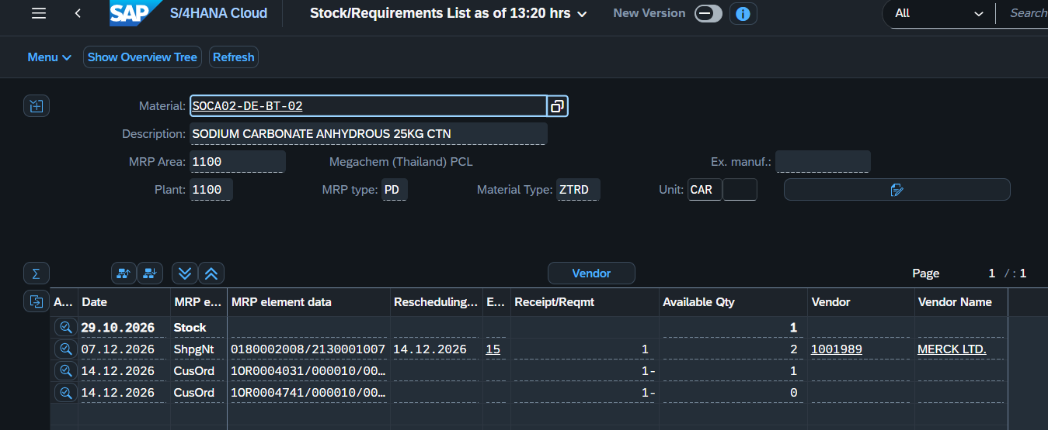

E16 — หน้า Dashboard — แท็บ Requirements (MD04)
⬇ วางภาพที่นี่

9. PERB01-JP-CT-01

E17 — หน้า SAP — Stock/Requirements List (MD04)
⬇ วางภาพที่นี่
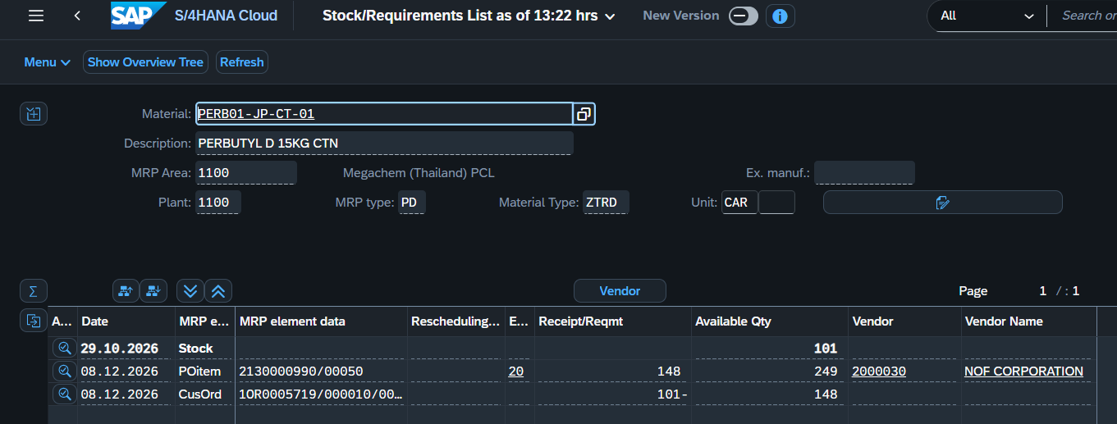

E18 — หน้า Dashboard — แท็บ Requirements (MD04)
⬇ วางภาพที่นี่

10. SOCA01-CN-BG-11

E19 — หน้า SAP — Stock/Requirements List (MD04)
⬇ วางภาพที่นี่

E20 — หน้า Dashboard — แท็บ Requirements (MD04)
⬇ วางภาพที่นี่

